상품제안서
나오 음파 전동치솔 NAO-L4070T | 상품코드: F24203

 |  |  |  |  |  |  | 02-412-0044 | www.easy1.co.kr
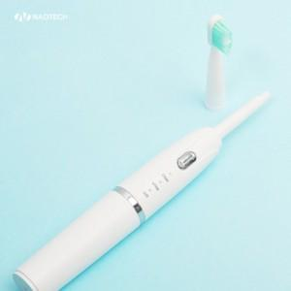

【상세/제작정보】 | 일상 속 셀프 스케일링

【인쇄/포장옵션】 | 레이저 / 포장불가능

【공급단가】 | 수량 | 100~ | 300~ | 500~ | 1,000~ | 3,000~
*VAT별도 | 단가 | 6,610원 | 6,510원 | 6,360원 | 6,100원 | 5,850원

【상품 URL】 | http://www.easy1.co.kr/src/goods_detail.php?gdno=24203

